SÖ.Vize
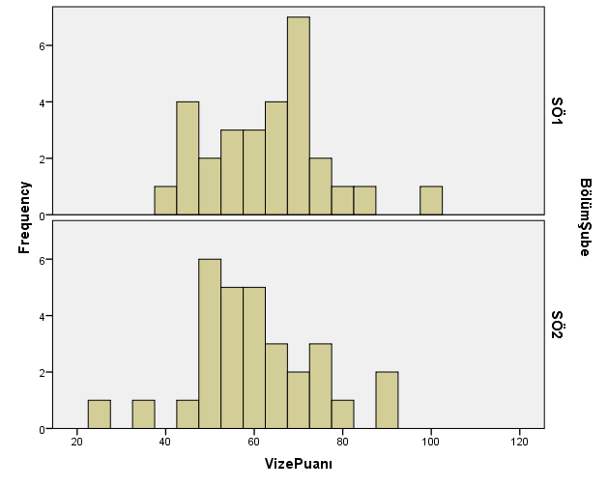
Öğrenci No | Bölüm-Şube | Vize Puanı
180512068 | SÖ1 | GİRMEDİ
20051012737 | SÖ1 | 63
20051012754 | SÖ1 | 46
200512002 | SÖ1 | 70
200512003 | SÖ1 | 47
200512004 | SÖ1 | 83
200512005 | SÖ1 | 76
200512006 | SÖ1 | 53
200512007 | SÖ1 | 59
200512008 | SÖ1 | 63
200512009 | SÖ1 | 66
200512010 | SÖ1 | 55
200512011 | SÖ1 | 77
200512012 | SÖ1 | 43
200512013 | SÖ1 | 49
200512015 | SÖ1 | 64
200512017 | SÖ1 | 52
200512018 | SÖ1 | 72
200512020 | SÖ1 | 60
200512021 | SÖ1 | 79
200512022 | SÖ1 | 68
200512024 | SÖ1 | 55
200512026 | SÖ1 | 70
200512027 | SÖ1 | 72
200512028 | SÖ1 | 46
200512029 | SÖ1 | 72
200512070 | SÖ1 | 69
200512083 | SÖ1 | 100
200512700 | SÖ1 | 61
200512724 | SÖ1 | 39
190512072 | SÖ2 | GİRMEDİ
20051012738 | SÖ2 | 89
20051012739 | SÖ2 | 69
200512030 | SÖ2 | 52
200512031 | SÖ2 | 53
200512032 | SÖ2 | 43
200512033 | SÖ2 | 75
200512034 | SÖ2 | 89
200512035 | SÖ2 | 58
200512036 | SÖ2 | 74
200512037 | SÖ2 | 48
200512039 | SÖ2 | 77
200512040 | SÖ2 | 49
200512041 | SÖ2 | 48
200512042 | SÖ2 | 56
200512043 | SÖ2 | 57
200512044 | SÖ2 | 55
200512045 | SÖ2 | 51
200512047 | SÖ2 | 62
200512048 | SÖ2 | 82
200512050 | SÖ2 | 67
200512052 | SÖ2 | 57
200512053 | SÖ2 | 59
200512054 | SÖ2 | 49
200512056 | SÖ2 | 61
200512057 | SÖ2 | 67
200512058 | SÖ2 | 62
200512059 | SÖ2 | 64
200512701 | SÖ2 | 35
200512729 | SÖ2 | 25
200512734 | SÖ2 | 71

